Instructions
base_demo_small | https://www.generatedata.com/#t1
base_demo_large
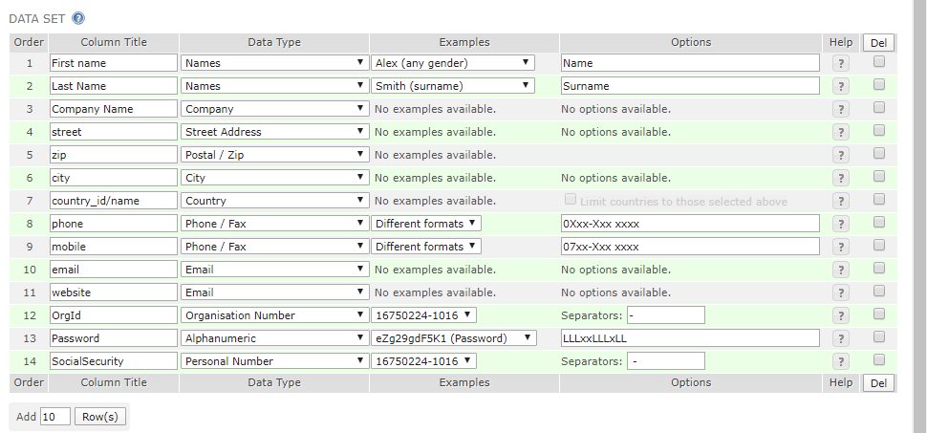
hr_demo_small
hr_demo_large

daganteckning_small

calender_small

